关系图
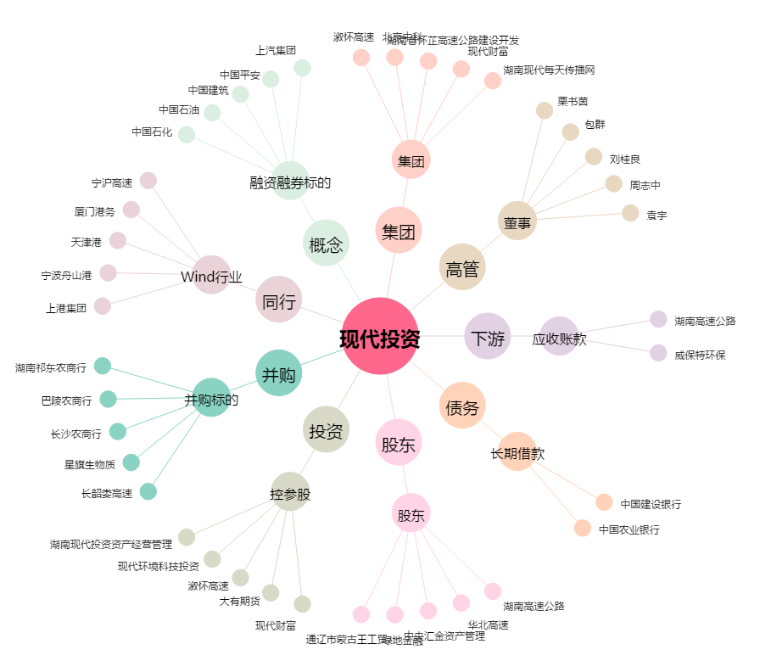
现代投资[000900.SZ] - 关系概览图

